Чек-лист
Проверка вопроса "Выбор одного ответа"
Задача | Протестировать часть функционала вопроса "Выбор одного ответа" и диалоговое окно "Свойства" (кроме вкладки "Список вопросов") в iSpring Quizmaker
Билд | Версия 9.7.6. Сборка 18056
OS | Windows 11
Спец-я
Требования | https://docs.ispring.ru/pages/viewpage.action?pageId=4817641
Макет | https://docs.ispring.ru/pages/viewpage.action?pageId=4817641
Тестер | Несмеянова Ангелина
Estimation | 5 дней
Дата созд-я | 2024-09-27
Дата ред-ия | 2024-10-02 |  | Функциональности, относящиеся к боковой панели свойств медиафайлов

# | case | Оцениваемый тест | Анкетный тест | Комментарий
 | Проверка вопроса "Выбор одного ответа" на вкладке Данные
 | Добавление вопроса "Выбор одного ответа"
 | Добавить новый вопрос "Выбор одного ответа"
 | Через панель
 | Импорт вопросов
 | С помощью горячих клавиш (Ctrl+M+C)
 | Просмотреть вопрос на слайде
 | через панель
 | через контекстное меню
 | с помощью горячих клавиш (F5)
 | Вырезать вопрос
 | через панель
 | через контекстное меню
 | с помощью горячих клавиш (ctrl+X)
 | Копировать вопрос
 | через контекстное меню
 | через панель
 | с помощью горячих клавиш (ctrl+C)
 | Вставить вопрос:
 | через контекстное меню
 | через панель
 | с помощью горячих клавиш (ctrl+V)
 | Дублировать вопрос
 | через контекстное меню
 | через панель
 | с помощью горячих клавиш (Crtl+D)
 | Удалить вопрос
 | через клавишу delete
 | через контекстное меню
 | Сменить тип вопроса
 | через контекстное меню |  |  | здесь можно выбрать тип вопроса с выбором либо одного, либо нескольких ответов
 | через правую панель |  |  | здесь можно выбрать либо анкетный, либо оцениваемый тип вопроса
 | Переместить вверх/вниз
 | через контекстное меню
 | зажатием левой кнопки мыши
 | Связать вопрос
 | через панель
 | через контекстное меню
 | Проверка карточки вопроса "Выбор одного ответа"
 | Текст вопроса
 | Ввести текст вопроса
 | стандартные символы клавиатуры
 | подстрочный знак
 | надстрочный знак
 | полужирный шрифт
 | курсивный шрифт
 | подчеркнутый
 | Перенести курсор на новую строчку (enter)
 | Удалить текст вопроса
 | при помощи клавиши "Backspace"
 | при помощи клавиши "delete"
 | замена на другие символы (выделить + ввести/вставить др.текст)
 | вырезать
 | Вставить текст вопроса из буфера обмена
 | через панель
 | через контекстное меню
 | с помощью горячих клавиш (ctrl+V)
 | Копировать текст вопроса
 | через панель
 | через контекстное меню
 | с помощью горячих клавиш (ctrl+C)
 | Вырезать текст вопроса
 | через панель
 | через контекстное меню
 | с помощью горячих клавиш (ctrl+X)
 | Проверить орфографию через встроенный словарь
 | Создать маркированный список
 | через панель
 | с помощью горячих клавиш (ctrl+shift+L)
 | Создать нумерованный список
 | через панель
 | с помощью горячих клавиш (ctrl+alt+L)
 | Уменьшить/увеличить отступ для абзаца
 | через панель
 | с помощью горячих клавиш (shift+tab/tab) | #0001 | #0002 | При нажатии на tab фокус перемещается на след.объект, при нажатии на shift+tab курсор перемещается на поле "поиск" во вкладке "данные"
 | Применить полужирный шрифт к готовому тексту
 | через панель
 | с помощью горячих клавиш (ctrl+B)
 | Применить курсивный шрифт к готовому тексту
 | через панель
 | с помощью горячих клавиш (ctrl+I)
 | Подчеркнуть готовый текст
 | через панель
 | с помощью горячих клавиш (ctrl+U)
 | Применить подстрочный знак к готовому тексту
 | через панель
 | с помощью горячих клавиш (ctrl+=)
 | Применить надстрочный знак к готовому тексту
 | через панель
 | с помощью горячих клавиш (ctrl+shift+=)
 | Вставить гиперссылку
 | через панель
 | с помощью горячих клавиш (ctrl+K)
 | Вставить уравнение
 | через панель
 | с помощью горячих клавиш (alt+=)
 | Вставить доп. символы
 | Медиа в вопросе "Выбор одного ответа"
 | Аудио
 | Добавить готовый звук
 | с окна карточки вопроса | #0003 |  | Кнопка не работает
 | с верхней панели
 | mp3, wav, wma
 | Настроить микрофон
 | через панель |  |  | Возможно, это не надо было проверять, но я проверила :)
 | через меню |  |  | Возможно, это не надо было проверять, но я проверила :)
 | Записать звук с микрофона
 | Открыть/закрыть боковую панель "свойства аудио"
 | Редактировать аудио
 | Заменить аудио
 | готовый звук
 | Записать с микрофона
 | Удалить аудио
 | Настроить аудио
 | вкл/выкл элементы управления
 | Запуск
 | Ограничение воспроизведения
 | Добавить замещающий текст к аудио
 | ввести стандартные символы клавиатуры
 | Вставить текст:
 | через панель
 | с помощью горячих клавиш (ctrl+V)
 | Копировать текст:
 | через панель
 | с помощью горячих клавиш (ctrl+C)
 | Вырезать текст:
 | через панель
 | с помощью горячих клавиш (ctrl+X)
 | Видео
 | Добавить видео
 | с окна карточки вопроса | #0004 |  | Кнопка не работает
 | с верхней панели
 | mp4, avi, mpg, mkv, wmv
 | Открыть/закрыть боковую панель "свойства видео"
 | Заменить видео
 | Удалить видео
 | Настроить видео
 | вкл/выкл элементы управления | #0005 |  | При нажатии на чек-бокс элементы управления не выключаются
 | Запуск
 | Ограничение воспроизведения
 | Добавить замещающий текст к видео
 | ввести стандартные символы клавиатуры
 | Вставить текст:
 | через панель
 | с помощью горячих клавиш (ctrl+V)
 | Копировать текст:
 | через панель
 | с помощью горячих клавиш (ctrl+C)
 | Вырезать текст:
 | через панель
 | с помощью горячих клавиш (ctrl+X)

 | Изображение
 | Добавить изображение
 | с окна карточки вопроса | #0006 |  | Кнопка не работает
 | с верхней панели
 | bmp, png, jpg, gif, tiff, wdp
 | Открыть/закрыть боковую панель "свойства изображения"
 | Заменить изображение
 | изображение из файла
 | изображение из буфера обмена | #0007 |  | Кнопка не активна/не работает
 | Удалить изображение
 | Увеличивать при нажатии (вкл/выкл)
 | Добавить замещающий текст к видео
 | ввести стандартные символы клавиатуры
 | Вставить текст:
 | через панель
 | с помощью горячих клавиш (ctrl+V)
 | Копировать текст:
 | через панель
 | с помощью горячих клавиш (ctrl+C)
 | Вырезать текст:
 | через панель
 | с помощью горячих клавиш (ctrl+X)
 | Варианты ответа вопроса
 | Ввести текст варианта ответа
 | стандартные символы клавиатуры
 | подстрочный знак
 | надстрочный знак
 | полужирный шрифт
 | курсивный шрифт
 | подчеркнутый
 | Перенести курсор на новую строчку (enter)
 | Удалить текст варианта ответа
 | при помощи клавиши "Backspace"
 | при помощи клавиши "delete"
 | замена на другие символы (выделить + ввести/вставить др.текст)
 | вырезать
 | Вставить текст варианта ответа из буфера обмена
 | через панель
 | через контекстное меню
 | с помощью горячих клавиш (ctrl+V)
 | Копировать текст варианта ответа
 | через панель
 | через контекстное меню
 | с помощью горячих клавиш (ctrl+C)
 | Вырезать текст варианта ответа
 | через панель
 | через контекстное меню
 | с помощью горячих клавиш (ctrl+X)
 | Проверить орфографию через встроенный словарь
 | Уменьшить/увеличить отступ для абзаца
 | через панель
 | с помощью горячих клавиш (shift+tab/tab) | #0001 | #0002 | При нажатии на tab фокус перемещается на след.объект, при нажатии на shift+tab курсор перемещается на поле "поиск" во вкладке "данные"
 | Применить полужирный шрифт к готовому тексту
 | через панель
 | с помощью горячих клавиш (ctrl+B)
 | Применить курсивный шрифт к готовому тексту
 | через панель
 | с помощью горячих клавиш (ctrl+I)
 | Подчеркнуть готовый текст
 | через панель
 | с помощью горячих клавиш (Ctrl+U)
 | Применить подстрочный знак к готовому тексту
 | через панель
 | с помощью горячих клавиш (ctrl+=)
 | Применить надстрочный знак к готовому тексту
 | через панель
 | с помощью горячих клавиш (ctrl+shift+=)
 | Вставить уравнение
 | через панель
 | с помощью горячих клавишей (alt+=)
 | Вставить доп. символы
 | Добавить вариант ответа
 | Дублировать вариант ответа
 | Удалить вариант ответа
 | с окна карточки вопроса
 | через контекстное меню
 | через клавишу delete
 | Закрепить/открепить в позиции
 | Переместить вверх/вниз
 | через контекстное меню
 | зажатием левой кнопки мыши
 | Добавить рисунок | #0008 |  | Кнопка не работает | прописать значение? Какой формат?
 | Боковая панель "свойства изображения" |  |  | Без добавления изображения невозможно открыть данную панель
 | Отметить верный ответ
 | Добавить опцию "Свой ответ"

 | Обратная связь и вветвление
 | Обратная связь
 | Ввести текст обратной связи
 | в окне редактирования вопроса
 | в диалоговом окне "обратная связь"
 | стандартные символы клавиатуры
 | подстрочный знак
 | надстрочный знак
 | полужирный шрифт
 | курсивный шрифт
 | подчеркнутый
 | Перенести курсор на новую строчку (enter)
 | Удалить текст обратной связи
 | при помощи клавиши "Backspace"
 | при помощи клавиши "delete"
 | замена на другие символы (выделить + ввести/вставить др.текст)
 | вырезать
 | Вставить текст обратной связи
 | через панель
 | через контекстное меню
 | с помощью горячих клавиш (ctrl+V)
 | Копировать текст обратной связи
 | через панель
 | через контекстное меню
 | с помощью горячих клавиш (ctrl+C)
 | Вырезать текст обратной связи
 | через панель
 | через контекстное меню
 | с помощью горячих клавиш (ctrl+X)
 | Создать маркированный список
 | через панель
 | с помощью горячих клавиш (ctrl+shift+L)
 | Создать нумерованный список
 | через панель
 | с помощью горячих клавиш (ctrl+alt+L)
 | Уменьшить/увеличить отступ для абзаца
 | через панель
 | с помощью горячих клавиш (shift+tab/tab) | #0001 | #0002 | При нажатии на tab фокус перемещается на след.объект, при нажатии на shift+tab курсор перемещается на поле "поиск" во вкладке "данные"
 | Применить полужирный шрифт к готовому тексту
 | через панель
 | с помощью горячих клавиш (ctrl+B)
 | Применить курсивный шрифт к готовому тексту
 | через панель
 | с помощью горячих клавиш (ctrl+I)
 | Подчеркнуть готовый текст
 | через панель
 | с помощью горячих клавиш (ctrl+U)
 | Применить подстрочный знак к готовому тексту
 | через панель
 | с помощью горячих клавиш (ctrl+=)
 | Применить надстрочный знак к готовому тексту
 | через панель
 | с помощью горячих клавиш (ctrl+shift+=)
 | Вставить гиперссылку
 | через панель
 | с помощью горячих клавиш (ctrl+K)
 | Вставить уравнение
 | через панель
 | с помощью горячих клавиш (alt+=)
 | Вставить доп. символы
 | Добавить звук
 | mp3, wav, wma
 | в диалоговом окне "обратная связь" | #0009 |  | Кнопка не работает
 | с верхней панели
 | Боковая панель "свойства аудио"
 | Добавить видео
 | mp4, avi, mpg, mkv, wmv
 | через панель
 | менять расположение видео в тексте
 | менять размер видео
 | заменить видео
 | удалить видео
 | Добавить изображение
 | bmp, png, jpg, gif, tiff, wdp
 | через панель
 | менять расположение изображения в тексте
 | менять размер изображения
 | Заменить изображение
 | Удалить изображение
 | Сохранить и закрыть диалоговое окно "обратная связь"
 | Настроить ветвление
 | в окне редактирования вопроса
 | в отдельном окне редактирования обратной связи
 | Баллы
 | Ввести валидное значение баллов
 | 0, 1, 10, 5000, 99998, 99999
 | точка/запятая
 | Вставить значение:
 | через панель
 | с помощью горячих клавиш
 | Копировать значение:
 | через панель
 | с помощью горячих клавиш
 | Вырезать значение:
 | через панель
 | с помощью горячих клавиш
 | Удалить значение
 | при помощи клавиши "Backspace"
 | при помощи клавиши "delete"
 | замена на другие символы (выделить + ввести/вставить др.значение)
 | пробелом (поставить курсор перед значением)
 | Свойства слайда НЕ проверять!!!
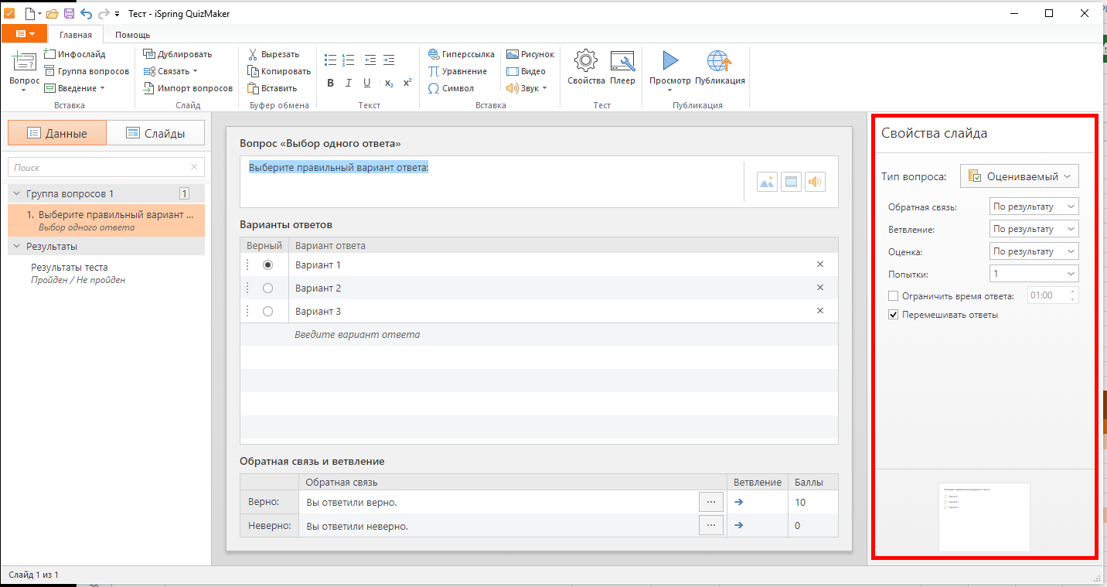

 | Свойства теста
 | Вкладка "Основные свойства"
 | Название и размеры
 | Ввести в название теста стандартные символы клавиатуры
 | Вставить название теста через горячие клавиши (ctrl+V)
 | Скопировать название теста через горячие клавиши (ctrl+C)
 | Вырезать название теста через горячие клавиши (ctrl+X)
 | Удалить название теста
 | при помощи клавиши "Backspace"
 | при помощи клавиши "delete"
 | замена на другие символы (выделить + ввести/вставить др.значение)
 | Задать стандартные размеры слайда
 | Ввести валидные пользовательские размеры слайда
 | ширина: 460, 461,1000, 2559, 2560
 | высота: 350, 351, 700, 1439, 1440
 | Сохранить пропорции вкл/выкл
 | Скопировать значения через горячие клавиши (ctrl+V)
 | Вставить значения через горячие клавиши (ctrl+C)
 | Вырезать значения через горячие клавиши (ctrl+X)
 | Удалить значения
 | при помощи клавиши "Backspace"
 | при помощи клавиши "delete"
 | замена на другие символы (выделить + ввести/вставить др.значение)
 | Ограничение по времени
 | вкл/выкл ограничение по времени
 | Задать валидные значения ограничения времени
 | 00:00, 00:01, 60:00, 999, 98, 999:99 | #0010 |  | Пропадает поле со значениями времени после взаимодействия с ним
 | Вкладка "Оценивание теста"
 | Тип оценивания
 | Выбрать тип оценивания
 | По проходному баллу
 | Не оценивается
 | Условия прохождения
 | Выбрать как оценивать тест | #0011 |  | При выборе формата оценивания теста из выпадающего списка все настройки раздела "условие прохождения" пропадают
 | Ввести/задать валидное значение проходного балла
 | в процентах: 0, 1, 50, 99, 100 | #0012 |  | При первичном вводе/выборе значений элемент поля ввода увеличивается, значение в поле не меняется. При вторичном вводе все настройки раздела "условие прохождения" пропадают, при выборе значений значение в поле не меняется.
 | в баллах: 0, 1, 5000, 99998,99999 |  |  | Невозможно проверить из-за того, что элемент выпадающего списка пропадает
 | Вкладка "Свойства вопросов"
 | Оценивание
 | Ввести/задать баллы за правильный ответ
 | 0, 1, 5000, 99998,99999 | #0013 |  | После первичного ввода/выбора значений поле становится неактивным, измененения не сохраняются
 | Ввести/задать штраф за неправильный ответ
 | 0, 1, 5000, 99998,99999 | #0014 |  | После первичного ввода/выбора значений поле становится неактивным, измененения не сохраняются
 | Ввести/задать значение уменьшения балла за вопрос при каждой попытке ответа
 | 0, 1, 5000, 99998,99999 | #0015 |  | После первичного ввода/выбора значений поле становится неактивным, измененения не сохраняются
 | Применять штраф за неотвеченный вопрос (вкл/выкл)
 | Ограничения
 | Ограничить кол-во попыток
 | 1, 2, 5, 10, не ограничено
 | Ограничить время ответа (вкл/выкл)
 | Ввести/задать время ограничения ответа
 | 00:00, 00:01, 60:00, 999, 98, 999:99 | #0016 |  | После первичного ввода/выбора значений поле становится неактивным, измененения не сохраняются
 | Перемешивать варианты ответов (вкл/выкл)
 | Принимать частично верные ответы (вкл/выкл)
 | Разрешить пропускать анкетные вопросы (вкл/выкл)
 | Обратная связь
 | Показывать обратную связь для оцениваемых вопросов (вкл/выкл)
 | Показывать обратную связь для анкетных вопросов (вкл/выкл)
 | Ввести обратную связь для "верно"
 | Ввести обратную связь для "неверно"
 | Ввести обратную связь для "частично верно"
 | Ввести обратную связь для "повторная попытка"
 | Ввести обратную связь для "отвечено"
 | Копировать/вставить/вырезать текст в поле "верно" горячими клавишами
 | Копировать/вставить/вырезать текст в поле "неверно" горячими клавишами
 | Копировать/вставить/вырезать текст в поле "частично верно" горячими клавишами
 | Копировать/вставить/вырезать текст в поле "повторная попытка" горячими клавишами
 | Копировать/вставить/вырезать текст в поле "отвечено" горячими клавишами
 | Применить настройки ко всем слайдам
 | Вкладку "Список вопросов" НЕ проверять!!

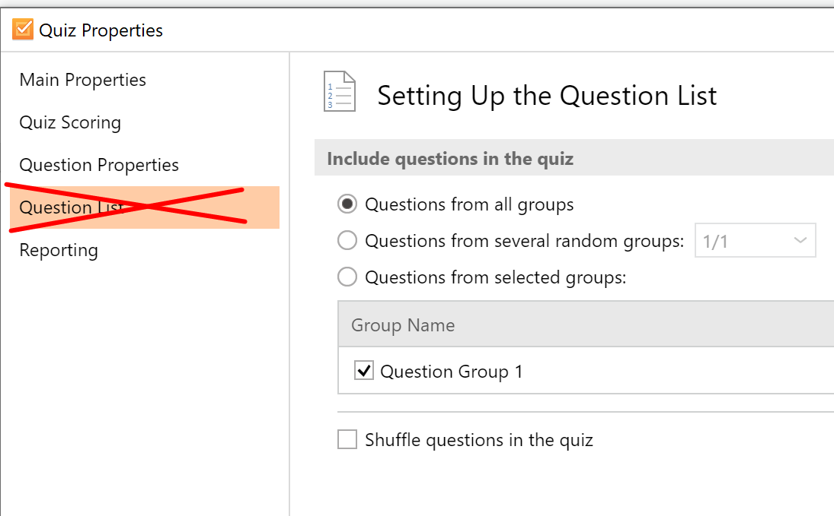

 | Вкладка отправка отчета
 | Отправка отчета на Email
 | Отправлять отчет инструктуру (вкл/выкл) | #0017 |  | Чебокс не отмечается галочкой при нажатии
 | Ввести валидный адрес email со всеми атрибутами | #0018 |  | При введении данных в поле ввода пишет "internal crash 9824"
 | Выбирать условия, когда отправлять тест по почте | #0019 |  | При выборе любого пункта в выпадающем списке все содержимое вкладки уменьшается
 | Включать в отчет инструктору ответы пользователя (вкл/выкл) | #0020 |  | При взаимодействии с чекбоксом он становится неактивным
 | Отправлять отчет тестируемому (вкл/выкл) | #0021 |  | При взаимодействии с чекбоксом он становится неактивным
 | Включать в отчет тестируемому ответы пользователя (вкл/выкл) |  |  | Невозможно протестировать из-за выкл "отправлять отчет тестируемому"
 | Ввести в заголовок письма стандартные символы клавиатуры
 | Другое
 | Отправить результаты на сервер (вкл/выкл) | #0022 |  | При взаимодействии с чекбоксом он становится неактивным
 | Ввести адрес скрипта |  |  | Невозможно ввести из-за выкл "отправить результаты на сервер"
 | Выполнить JavaScript
 | вкл/выкл | #0023 |  | Чебокс не отмечается галочкой при нажатии
 | Настроить | #0024 |  | При взаимодействии с кнопкой настройки на открываются, с каждым нажатием кнопка увеличивается в размерах

Баг-репорты
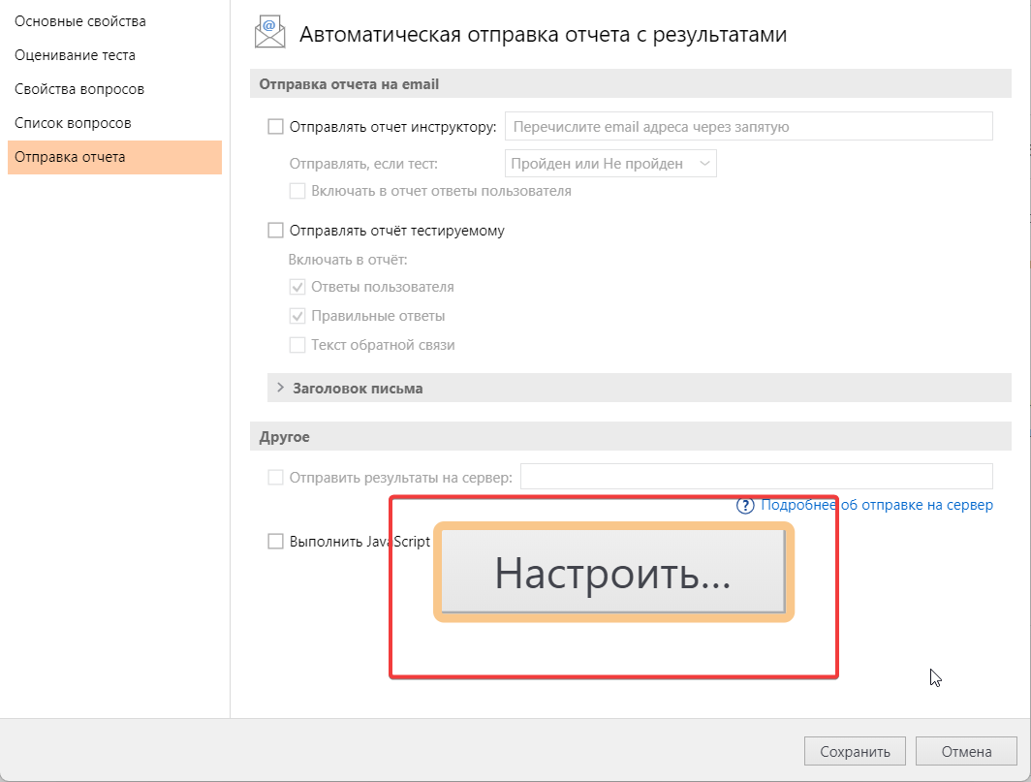
Баг-репорты

Предварительные шаги для всех тест-кейсов:
1. Открыть приложение iSpring Quizmaker на компьютере
2. Создать новый оцениваемый тест/анкету
3. Добавить вопрос "Выбор одного ответа"

#0001 | Fail
Невозможно увеличить отступ для абзаца в полях ввода при помощи горячей клавиши tab в окне карточки вопроса "Выбор одного ответа"
Шаги:
1. Поставить курсор в поле ввода текста вопроса
2. Нажать клавишу tab
ОР: Отступ увеличился
ФР: Отступ не увеличился
Примечание: горячая клавиша не работает во всех полях ввода, где должна работать данная функциональность.

#0002 | Fail
Невозможно уменьшить отступ для абзаца в полях ввода при помощи горячих клавиш shift+tab в окне карточки вопроса "Выбор одного ответа"
Шаги:
1. Поставить курсор в поле ввода текста вопроса
2. Увеличить отступ через верхнюю панель
2. Нажать клавиши shift+ tab
ОР: Отступ уменьшился
ФР: Отступ не уменьшился
Примечание: горячие клавиши не работают во всех полях ввода, где должна работать данная функциональность.

#0003 | Fail
Невозможно добавить готовый звук для вопроса через иконку в окне карточки вопроса "Выбор одного ответа"
Шаги:
1. Нажать на иконку "Добавить звук" рядом с полем ввода вопроса
ОР: Открылся проводник
ФР: Проводник не открылся, кнопка не работает
Примечание: кнопка не работает ни в оцениваемом тесте, ни в анкете.

#0004 | Fail
Невозможно добавить видео для вопроса через иконку в окне карточки вопроса "Выбор одного ответа"
Шаги:
1. Нажать на иконку "Добавить видео" рядом с полем ввода вопроса
ОР: Открылся проводник
ФР: Проводник не открылся, кнопка не работает
Примечание: кнопка не работает ни в оцениваемом тесте, ни в анкете.

#0005 | Fail
Невозможно выключить элементы управления в правой панели "Свойства видео" при добавлении видео в карточке вопроса "Выбор одного ответа"
Шаги:
1. Добавить любое видео к вопросу через верхнюю панель
2. Кликнуть на чек-бокс "Показывать элементы управления" в правой панели "Свойства видео" (выкл)
ОР: Элементы управления выключаются, становятся недоступными
ФР: Элементы управления не выключаются, с ними можно взаимодействовать
Примечание: баг воспроизводится в оцениваемом и анкетном тесте.

#0006 | Fail
Невозможно добавить рисунок для вопроса через иконку в окне карточки вопроса "Выбор одного ответа"
Шаги:
1. Нажать на иконку "Добавить рисунок" рядом с полем ввода вопроса
ОР: Открылся проводник
ФР: Проводник не открылся, кнопка не работает
Примечание: кнопка не работает ни в оцениваемом тесте, ни в анкете.

#0007 | Fail
Невозможно заменить изображение в правой панели "Свойства изображения" через буфер обмена при добавлении рисунка к вопросу в карточке вопроса "Выбор одного ответа"
Шаги:
1. Добавить любой рисунок к вопросу через верхнюю панель
2. Скопировать любое другое изображение в буфер обмена
3. Нажать кнопку "Заменить" в правой панели "Свойства изображения"
4. Выбрать "Изображение из буфера обмена" из выпадающего списка
ОР: Вставилось изображение из буфера обмена
ФР: Изображение не вставилось, пункт выпадающего списка не активен
Примечание: баг воспроизводится в оцениваемом и анкетном тесте.
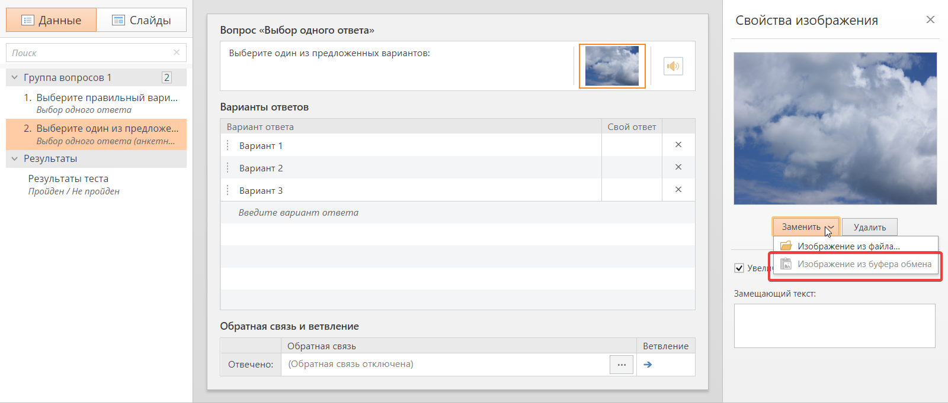

#0008 | Fail
Невозможно добавить рисунок к варианту ответа через иконку в окне карточки вопроса "Выбор одного ответа"
Шаги:
1. Нажать на иконку "Добавить рисунок" рядом с полем "Вариант ответа"
ОР: Открылся проводник
ФР: Проводник не открылся, кнопка не работает
Примечание: кнопка не работает ни в оцениваемом тесте, ни в анкете.

#0009 | Fail
Невозможно добавить звук для обратной связи через иконку в диалоговом окне "Обратная связь" в карточке вопроса "Выбор одного ответа"
Шаги:
1. Нажать на кнопку "Редактировать обратную связь" в разделе "обратная связь и ветвление"
2. Нажать на иконку "Добавить звук" рядом с полем ввода обратной связи
ОР: Открылся проводник
ФР: Проводник не открылся, кнопка не работает
Примечание: кнопка не работает ни в оцениваемом тесте, ни в анкете.

#0010 | Fail
Невозможно задать ограничения по времени в диалоговом окне "Свойста" во вкладке "Основные свойства"
Шаги:
1. Нажать на иконку "Свойства" в верхней панели
2. Зайти во вкладку "Основные свойства"
3. В разделе "Ограничение по времени" кликнуть на чек-бокс "Ограничить тест по времени" (вкл)
3. Задать или ввести валидное значение ограничения времени в поле ввода: 50:00
ОР: Поле отображает и принимает валидное значение
ФР: Поле пропадает
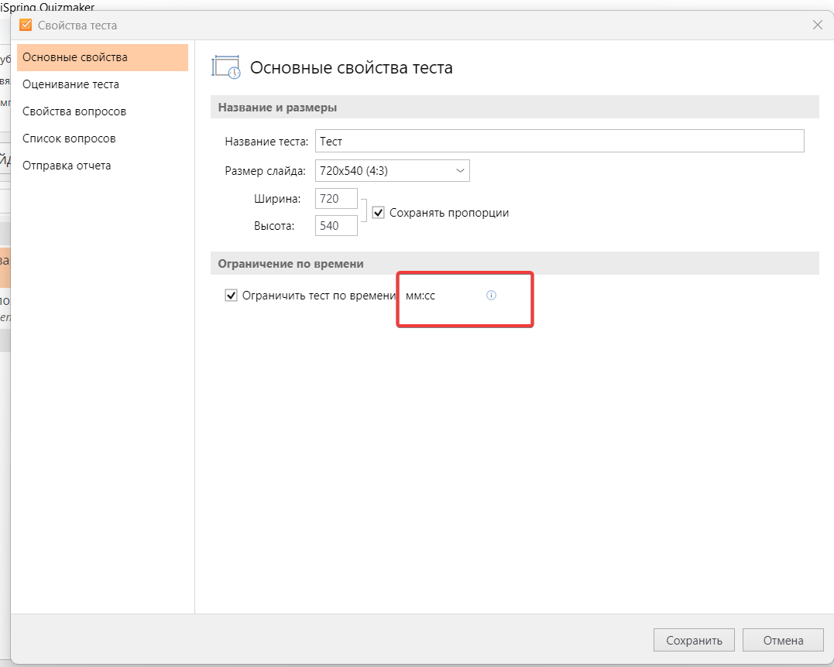

#0011 | Fail
Невозможно выбрать формат оценивания теста в выпадающем списке "Оценивать тест" в диалоговом окне "Свойства" во вкладке "Оценивание теста"
Шаги:
1. Нажать на иконку "Свойства" в верхней панели
2. Зайти во вкладку "Оценивание теста"
3. В разделе "Условие прохождения" нажать на выпадающий список "Оценивать тест" и выбрать любой пункт из списка
ОР: Отображается выбранная опция
ФР: Все элементы раздела "Условие прохождения" пропадают
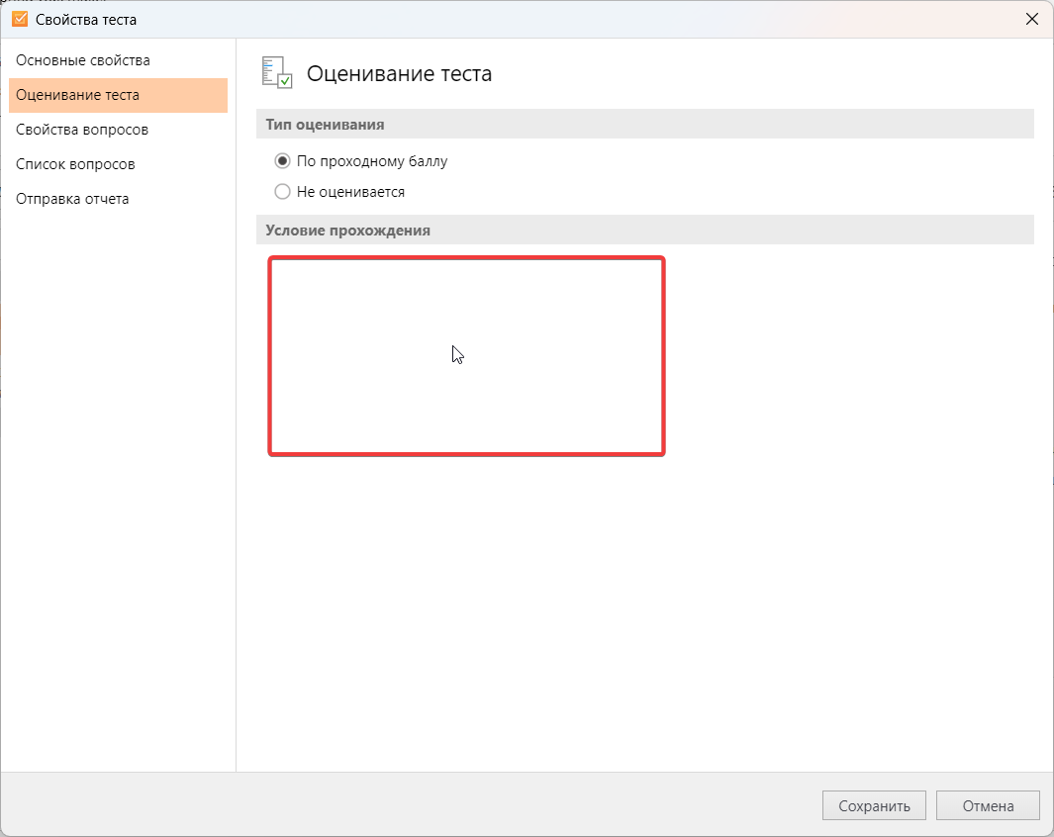

#0012 | Fail
Невозможно изменить значение в поле "Проходной балл" в диалоговом окне "Свойста" во вкладке "Оценивание теста"
Шаги:
1. Нажать на иконку "Свойства" в верхней панели
2. Зайти во вкладку "Оценивание теста"
3. В разделе "Условие прохождения" задать или ввести валидное значение в процентах в поле "Проходной балл": 90%
ОР: Поле отображает и принимает валидное значение
ФР: Поле увеличивается, валидное значение не принимает, отображает значение "0", подсвечивается красным
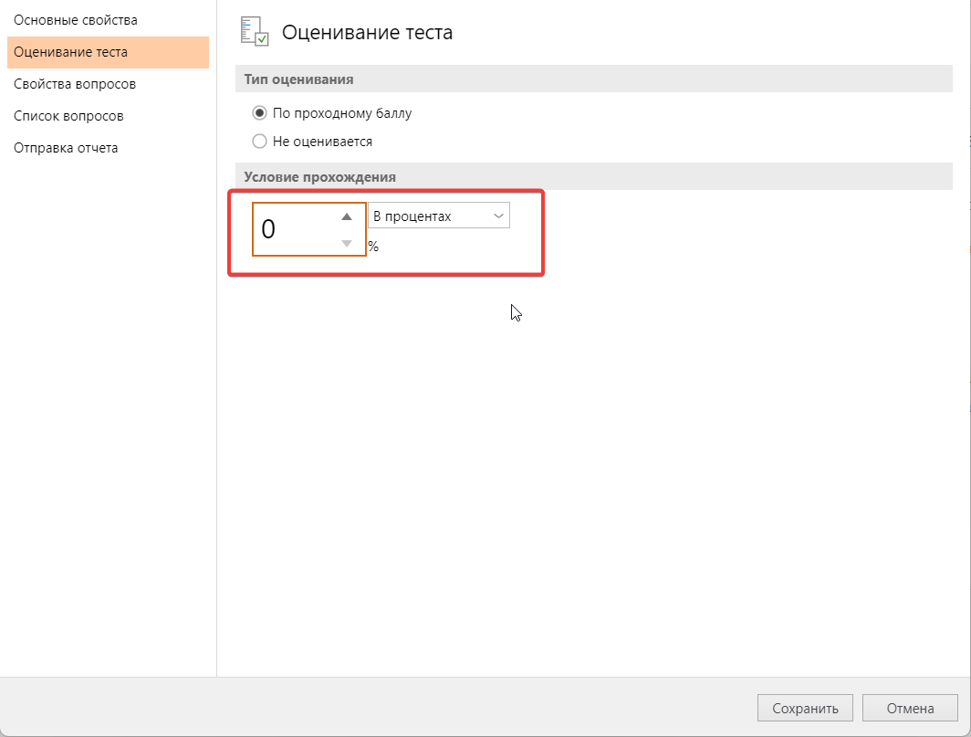

#0013 | Fail
Невозможно изменить значение в поле "Проходной балл" в диалоговом окне "Свойста" во вкладке "Свойства вопросов"
Шаги:
1. Нажать на иконку "Свойства" в верхней панели
2. Зайти во вкладку "Свойства вопросов"
3. В разделе "Оценивание" задать или ввести валидное значение в поле "Баллы за правильный ответ": 9
ОР: Поле отображает и принимает валидное значение
ФР: Если ввести значение "9", поле принимает и отображает верное значение, но становится неактивным. Если задать значение "9" с помощью одного клика на стрелочку вниз, то поле принимает значение "8" и становится неактивным
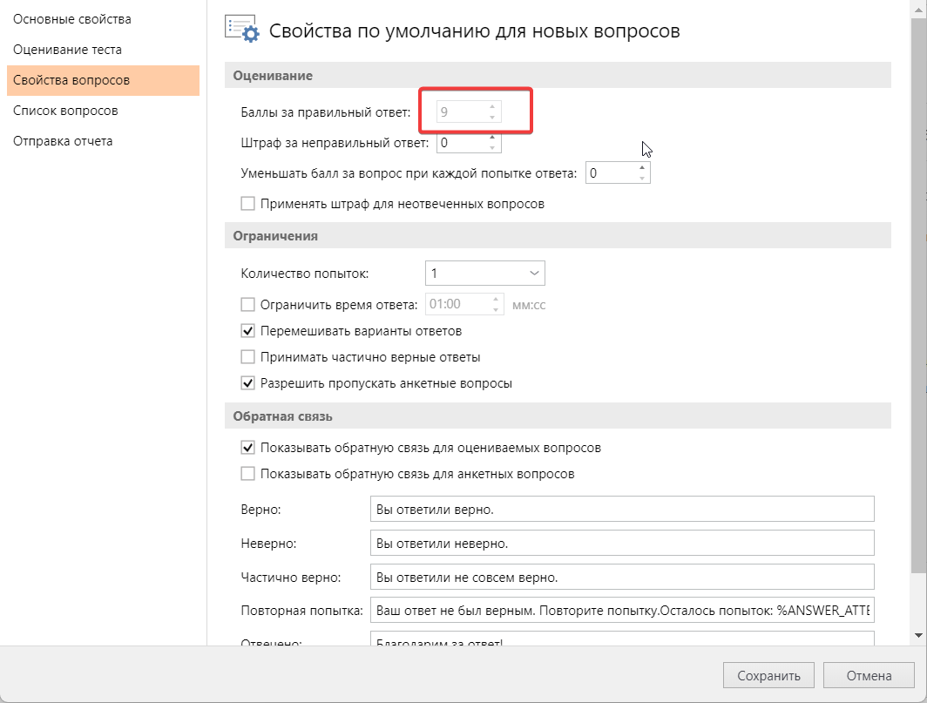

#0014 | Fail
Невозможно изменить значение в поле "Штраф за неправильный ответ" в диалоговом окне "Свойста" во вкладке "Свойства вопросов"
Шаги:
1. Нажать на иконку "Свойства" в верхней панели
2. Зайти во вкладку "Свойства вопросов"
3. В разделе "Оценивание" задать или ввести валидное значение в поле "Штраф за неправильный ответ": 1
ОР: Поле отображает и принимает валидное значение
ФР: Если ввести значение "1", поле принимает и отображает верное значение, но становится неактивным. Если задать значение "1" с помощью одного клика на стрелочку вверх, то поле принимает значение "2" и становится неактивным
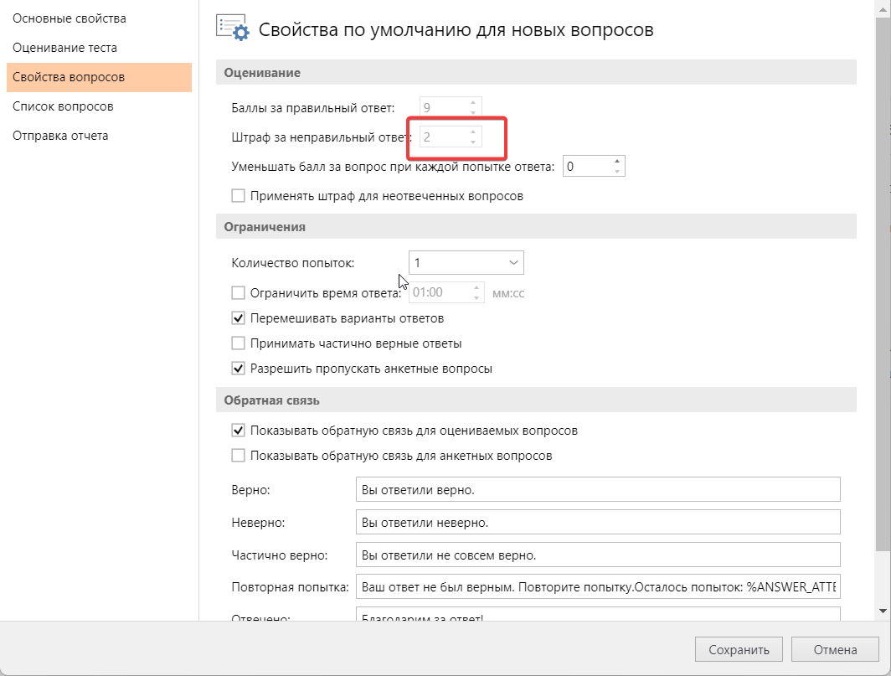

#0015 | Fail
Невозможно изменить значение в поле "Уменьшать балл за вопрос при каждой попытке ответа" в диалоговом окне "Свойста" во вкладке "Свойства вопросов"
Шаги:
1. Нажать на иконку "Свойства" в верхней панели
2. Зайти во вкладку "Свойства вопросов"
3. В разделе "Оценивание" задать или ввести валидное значение в поле "Уменьшать балл за вопрос при каждой попытке ответа": 1
ОР: Поле отображает и принимает валидное значение
ФР: Если ввести значение "1", поле принимает и отображает верное значение, но становится неактивным. Если задать значение "1" с помощью одного клика на стрелочку вверх, то поле принимает значение "2" и становится неактивным

#0016 | Fail
Невозможно изменить значение в поле "Ограничить время ответа" в диалоговом окне "Свойста" во вкладке "Свойства вопросов"
Шаги:
1. Нажать на иконку "Свойства" в верхней панели
2. Зайти во вкладку "Свойства вопросов"
3. В разделе "Ограничения" кликнуть на чек-бокс "Ограничить время ответа" (вкл)
4. Задать или ввести валидное значение в поле ввода: 02:00
ОР: Поле отображает и принимает валидное значение
ФР: Если ввести значение "02:00", поле принимает и отображает верное значение, но становится неактивным. Если задать значение "03:00" с помощью одного клика на стрелочку вверх, то поле принимает значение "2" и становится неактивным

#0017 | Fail
Не появляется галочка в чек-боксе "Отправлять отчет инструктору" при нажатии на него в диалоговом окне "Свойста" во вкладке "Отправка отчета"
Шаги:
1. Нажать на иконку "Свойства" в верхней панели
2. Зайти во вкладку "Отправка отчета"
3. В разделе "Отправка отчета на Email" кликнуть на чек-бокс "Отправлять отчет инструктору" (вкл)
ОР: в чек-боксе появилась галочка, поле "Отправлять отчет инструктору" стало активным
ФР: Поле стало активным, но галочка в чек-боксе не появилась. Галочка появляется тольк после клика на поле ввода
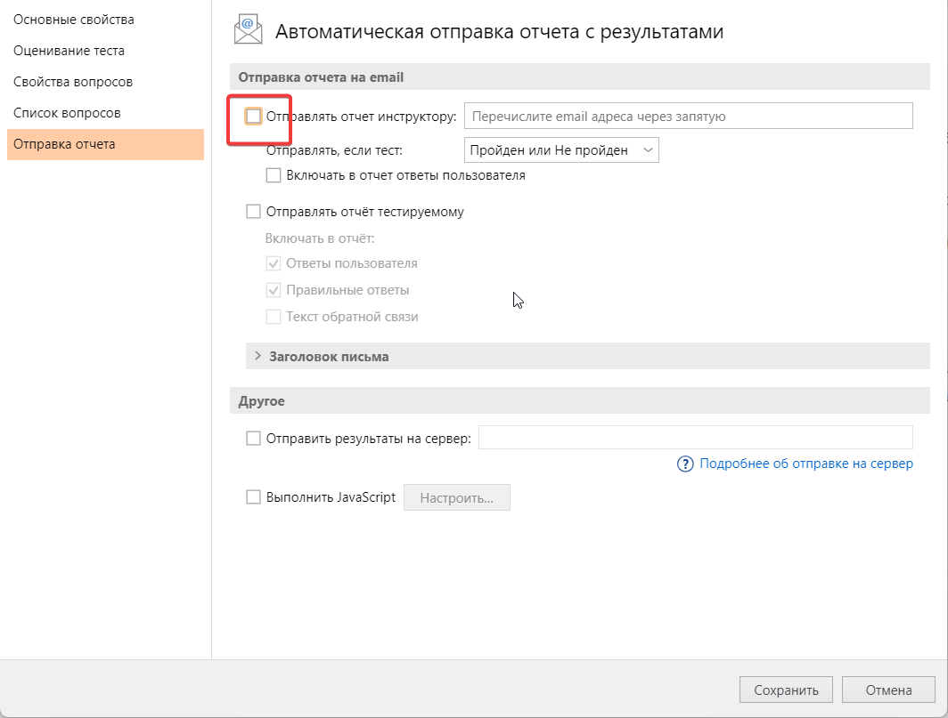

#0018 | Fail
Невозможно ввести валидный Email в поле "Отправить отчет инструктору" в диалоговом окне "Свойста" во вкладке "Отправка отчета"
Шаги:
1. Нажать на иконку "Свойства" в верхней панели
2. Зайти во вкладку "Отправка отчета"
3. В разделе "Отправка отчета на Email" кликнуть на чек-бокс "Отправлять отчет инструктору" (вкл)
4. Вввести валидный email в поле "Отправлять отчет инструктору": test123@gmail.com
ОР: поле отображает и принимает валидные данные
ФР: в поле появляется надпись "internal crash 9824", подсвечивается красным. При клике на любую область окна надпись пропадает, поле выдает подсказку "Укажите правильный адрес электронной почты"

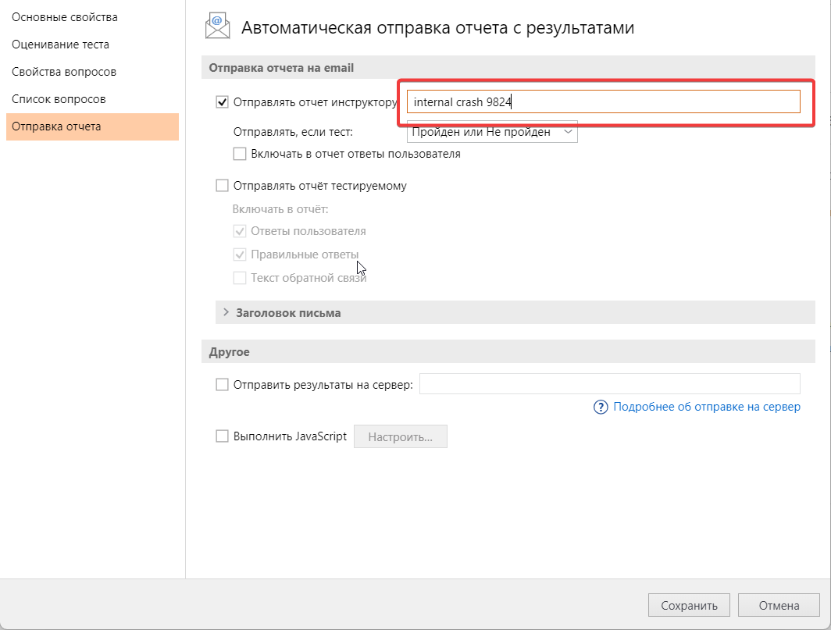
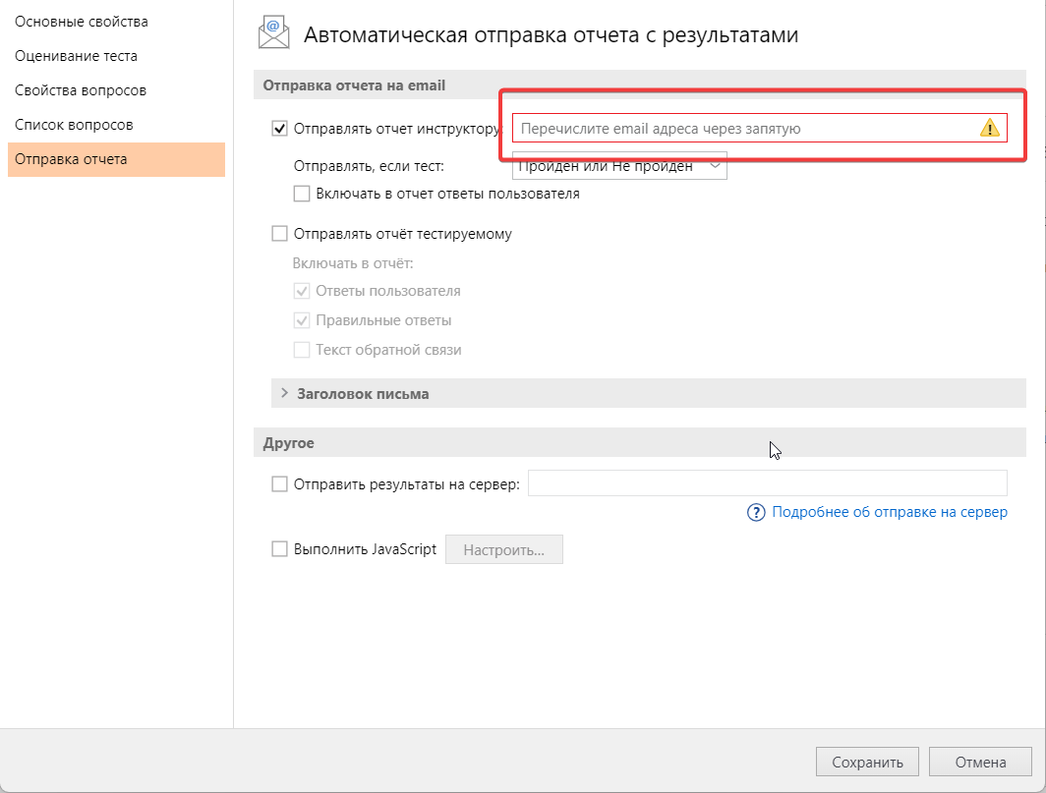

#0019 | Fail
При выборе пункта из выпадающего списка "Отправлять, если тест" в диалоговом окне "Свойста" во вкладке "Отправка отчета" масштаб содержимого уменьшается
Шаги:
1. Нажать на иконку "Свойства" в верхней панели
2. Зайти во вкладку "Отправка отчета"
3. В разделе "Отправка отчета на Email" кликнуть на чек-бокс "Отправлять отчет инструктору" (вкл)
4. Кликнуть на выпадающий список "Отправлять, если тест" и выбрать любой пункт
ОР: В выпадающем списке отображается выбранный пункт
ФР: В выпадающем списке отображается выбранный пункт, но уменьшилось все содержимое вкладки. Масштаб уменьшается при каждом новом клике на любой пункт из списка.

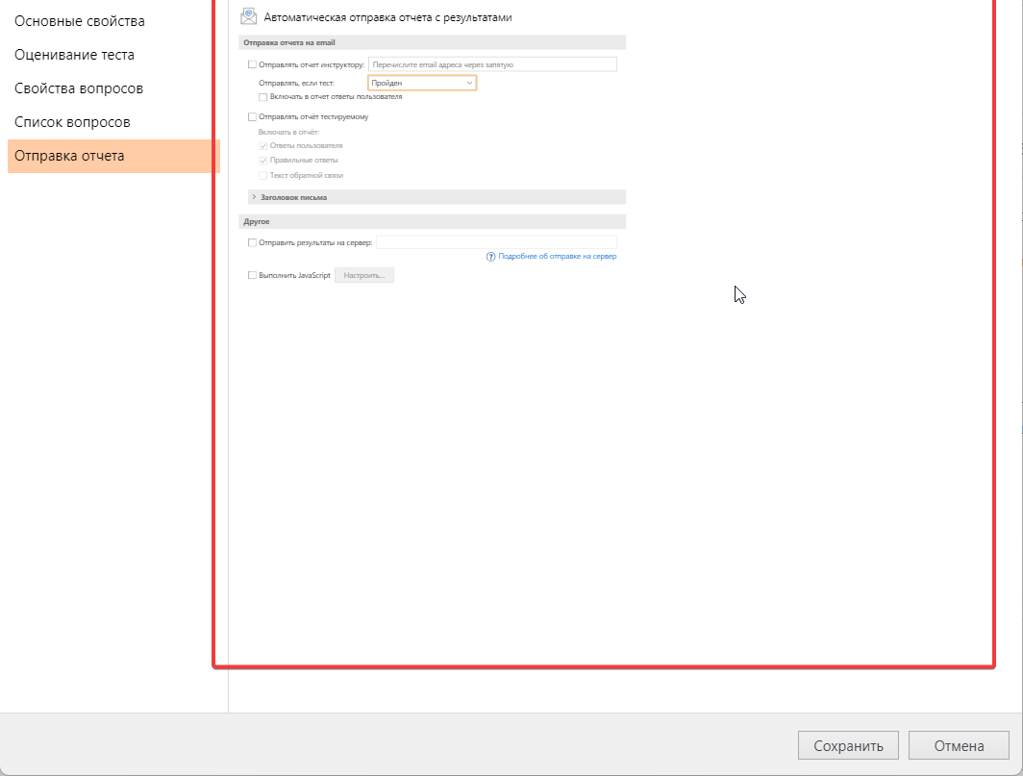

#0020 | Fail
Невозможно кликнуть на чек-бокс "Включать в отчет ответы пользователя" в диалоговом окне "Свойста" во вкладке "Отправка отчета"
Шаги:
1. Нажать на иконку "Свойства" в верхней панели
2. Зайти во вкладку "Отправка отчета"
3. В разделе "Отправка отчета на Email" кликнуть на чек-бокс "Отправлять отчет инструктору" (вкл)
4. Кликнуть на чек-бокс "Включать в отчет ответы пользователя"
ОР: В чек-боксе появилась галочка
ФР: В чек-боксе не появилась галочка, он стал не активным

#0021 | Fail
Невозможно кликнуть на чек-бокс "Отправлять отчет тестируемому" в диалоговом окне "Свойста" во вкладке "Отправка отчета"
Шаги:
1. Нажать на иконку "Свойства" в верхней панели
2. Зайти во вкладку "Отправка отчета"
3. В разделе "Отправка отчета на Email" кликнуть на чек-бокс "Отправлять отчет тестируемому" (вкл)
ОР: В чек-боксе появилась галочка, чек-боксы "Включать в отчёт" стали активны
ФР: В чек-боксе не появилась галочка, он стал не активным. Чек-боксы "Включать в отчет" остались не активны

#0022 | Fail
Невозможно кликнуть на чек-бокс "Отправить результаты на сервер" в диалоговом окне "Свойста" во вкладке "Отправка отчета"
Шаги:
1. Нажать на иконку "Свойства" в верхней панели
2. Зайти во вкладку "Отправка отчета"
3. В разделе "Другое" кликнуть на чек-бокс "Отправить результаты на сервер" (вкл)
ОР: В чек-боксе появилась галочка, поле "Отправить результаты на сервер" стало активным
ФР: В чек-боксе не появилась галочка, поле и чек-бокс не активны

#0023 | Fail
Не появляется галочка в чек-боксе "Выполнить JavaScript" при нажатии на него в диалоговом окне "Свойста" во вкладке "Отправка отчета"
Шаги:
1. Нажать на иконку "Свойства" в верхней панели
2. Зайти во вкладку "Отправка отчета"
3. В разделе "Другое" кликнуть на чек-бокс "Выполнить JavaScript" (вкл)
ОР: В чек-боксе появилась галочка, кнопка "Настроить..." стала активной
ФР: В чек-боксе не появилась галочка, кнопка "Настроить..." стала активной

#0024 | Fail
Невозможно открыть диалоговое окно при нажатии на кнопку "Настроить" в диалоговом окне "Свойста" во вкладке "Отправка отчета"
Шаги:
1. Нажать на иконку "Свойства" в верхней панели
2. Зайти во вкладку "Отправка отчета"
3. В разделе "Другое" кликнуть на кнопку "Настроить..." (вкл)
ОР: Открылись настройки
ФР: Кнопка "Настроить..." увеличивается при каждом новом клике на нее

